set_info
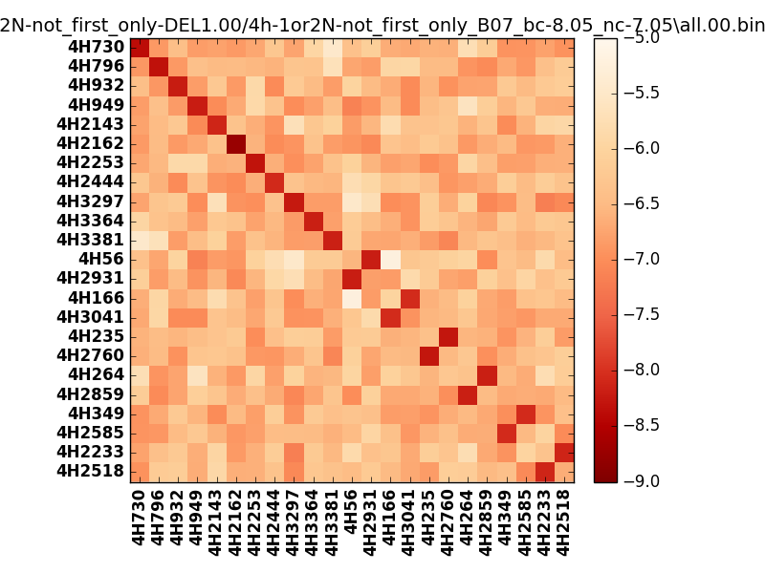
!full_name: | 4h-1or2N-not_first_only-DEL1.00/4h-1or2N-not_first_only_B07_bc-8.05_nc-7.05/all.00.set
name: | 4h-1or2N-not_first_only-DEL1.00/4h-1or2N-not_first_only
N_pairs: | 17
N_heterodimers: | 6
N_homodimers: | 11
type: | all

orthogonality_average: | -1.71755027771
orthogonality_average_%: | 42.9387569427
orthogonality_gap: | -0.89196062088
orthogonality_gap_%: | 22.299015522
N_offtarget_above_min_ontarget: | 0

max_affinity: | -8.74738025665
min_affinity: | -5.18327999115
lower_is_better: | True

binding_cutoff: | -8.05
binding_min_affinity: | -8.05143070221
binding_min_affinity_%: | 76.2857675552

nonbinding_cutoff: | -7.05
nonbinidng_max_affinity: | -7.15947008133
nonbinidng_max_affinity_%: | 53.9867520332

total_II_pairs: | 39
total_II_pairs_%: | 57.3529411765
total_IN_mismatches: | 0
total_IN_mismatches_%: | 0.0
total_NN_pairs: | 29
total_NN_pairs_%: | 42.6470588235

total_electrostatic_matches: | 133
total_electrostatic_matches_%: | 97.7941176471
total_electrostatic_mismatches: | 3
total_electrostatic_mismatches_%: | 2.20588235294

alignment: | B07
starting_pos: | f
N_heptades: | 4
N_aminoacids: | 29

normalization_max: | -9
normalization_min: | -5

